引导页
页面设计 | 事件处理
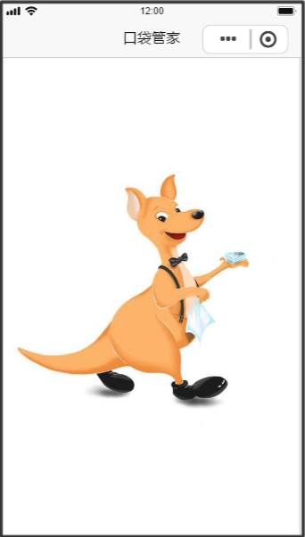

 |  | 1、引导页，显示app的logo
 |  | 2、弹出微信授权窗口

授权登录
页面设计 | 事件处理
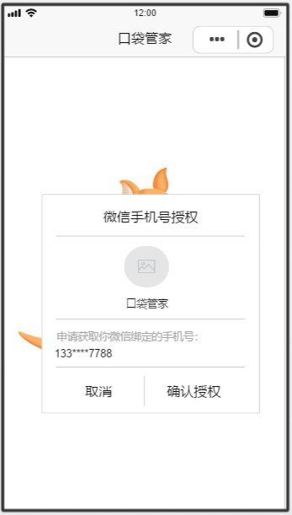

 |  | 1、微信手机号授权申请
 |  |  | 1）取消：关闭小程序
 |  |  | 2）确认授权
 |  |  |  | a）账号未开通，提示“您尚未开通代理权限，请联系我们的管理员”，点确定后，关闭小程序
 |  |  |  | b）账号已开通，若是代理人权限，进入后台管理首页；若是运营人员，进入运营管理首页

首页
页面设计 | 事件处理
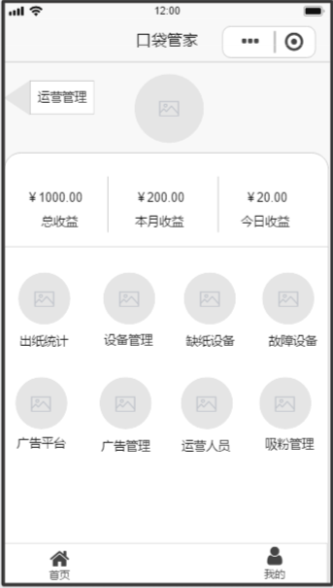
 |  | 1、业务流程：用户可以查看收益情况，执行一些功能操作

 |  | 2、运营管理：跳转到运营管理页面
 |  | 3、头像：显示用户的微信头像

 |  | 4、总收益：用户总的收益
 |  | 5、本月收益：当月用户的收益
 |  | 6、今日收益：当日用户的收益

 |  | 7、出纸统计：跳转到出纸统计页面
 |  | 8、设备管理：跳转到设备管理页面
 |  | 9、缺纸设备：显示缺纸设备的数量，跳转到缺纸设备页面
 |  | 10、故障设备：显示故障设备的数量，跳转到故障设备页面

 |  | 11、广告平台：弹出提示“开发中。。。”
 |  | 12、广告管理：跳转到广告管理页面
 |  | 13、运营人员：跳转到运营人员页面
 |  | 14、吸粉管理：弹出提示“开发中。。。”

 |  | 15、首页：跳转到首页页面
 |  | 16、我的：跳转到我的页面

出纸统计
页面设计 | 事件处理
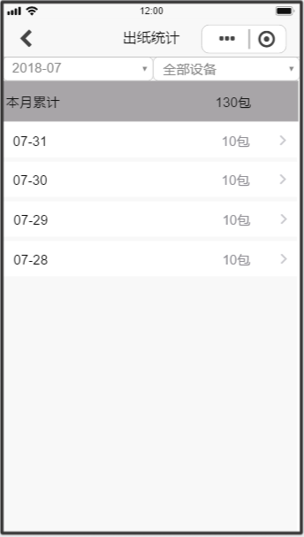

 |  | 1、业务流程：根据月份和设备，按日统计出纸量
 |  | 2、点击【返回】，跳转到首页
 |  | 3、日期下拉框
 |  |  | 1）默认显示当月，格式为年月
 |  |  | 2）点击，在搜索条件下方弹出日期选择（宽度等于屏幕的宽度）
 |  |  | 3）选择日期，则根据日期和设备，查询结果

 |  | 4、设备下拉框
 |  |  | 1）默认显示全部设备
 |  |  | 2）点击，在搜索条件下方弹出设备名称选择（宽度等于屏幕的宽度）
 |  |  | 3）选择设备名称，则根据日期和设备，查询结果

 |  | 5、本月累计
 |  |  | 1）显示该月的出纸总量，即列表的合计

 |  | 6、列表
 |  |  | 1）显示该月份下每一天的出纸情况，若显示当月的，则显示1号到当日为止
 |  |  | 2）点击，跳转到出纸详情页面（参数：年月日、设备名称）

出纸详情
页面设计 | 事件处理
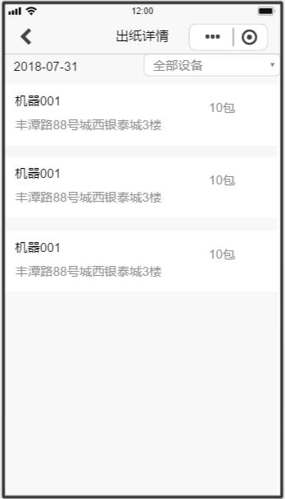
 |  | 1、业务流程：显示某一日的设备出纸情况
 |  | 2、点击【返回】，跳转到出纸统计页面
 |  | 3、日期：显示年月日，由上一页面传递过来

 |  | 4、设备下拉框
 |  |  | 1）由上一页面传递过来
 |  |  | 2）点击，在搜索条件下方弹出设备名称选择（宽度等于屏幕的宽度）
 |  |  | 3）选择设备名称，则根据日期和设备，查询结果

 |  | 5、列表
 |  |  | 1）显示设备名称、出纸量、详细地址

设备管理
页面设计 | 事件处理
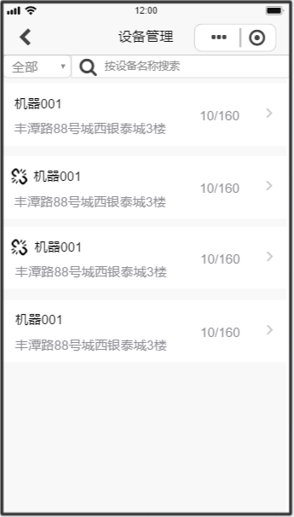
 |  | 1、业务流程：显示设备的列表
 |  | 2、点击【返回】，跳转到首页
 |  | 3、状态下拉框
 |  |  | 1）默认显示全部，值包括：全部、在线、离线
 |  |  | 2）点击，在搜索条件下方弹出状态选择（宽度等于屏幕的宽度）
 |  |  | 3）选择状态，则根据状态和设备，查询结果

 |  | 4、设备下拉框
 |  |  | 1）默认显示全部设备
 |  |  | 2）点击，在搜索条件下方弹出设备名称选择（宽度等于屏幕的宽度）
 |  |  | 3）选择设备名称，则根据状态和设备，查询结果

 |  | 5、列表
 |  |  | 1）显示设备名称、详细地址、当前纸量/总纸量
 |  |  | 2）点击，跳转到设备详情页面

设备详情
页面设计 | 事件处理
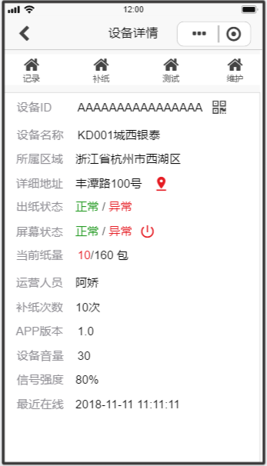
 |  | 1、业务流程：显示设备的详细信息，以及相关的操作
 |  | 2、点击【返回】，跳转到上一页面，包括设备管理、缺纸设备
 |  | 3、记录：跳转到出纸记录页面
 |  | 4、补纸：屏幕下方弹出补纸数量选择
 |  | 5、测试：提示“是否测试出纸功能”，选是，调用机器接口，直接出纸
 |  | 6、维护：弹出选择，包括编辑、解绑、转让
 |  |  | 1）编辑：跳转到编辑页面
 |  |  | 2）解绑：提示“您确定解绑该机器？”，选是则解绑，返回设备管理页面
 |  |  | 3）转让：跳转到转让页面
 |  | 7、二维码：弹出设备二维码，下方提示：长按保存二维码
 |  | 8、定位（详细地址）：跳转到地图，并定位该地址
 |  | 9、出纸状态：调用机器接口，正常为绿色，异常为红色
 |  | 10、屏幕状态
 |  |  | 1）调用机器接口，正常为绿色，异常为红色
 |  |  | 2）重启：提示“是否重启该机器？”，选是，重启机器
 |  | 11、当前纸量：当前数量/总量

出纸记录
页面设计 | 事件处理
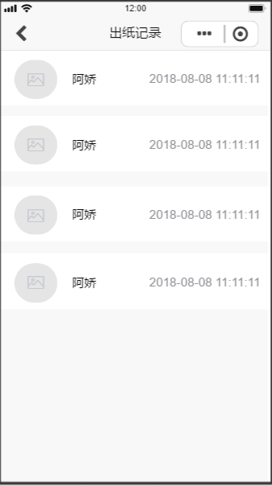
 |  | 1、业务流程：显示设备的出纸记录
 |  | 2、点击【返回】，跳转到设备详情页面

 |  | 3、列表
 |  |  | 1）显示用户的微信头像
 |  |  | 2）显示用户的微信名称
 |  |  | 3）显示用户出纸的时间

补纸
页面设计 | 事件处理
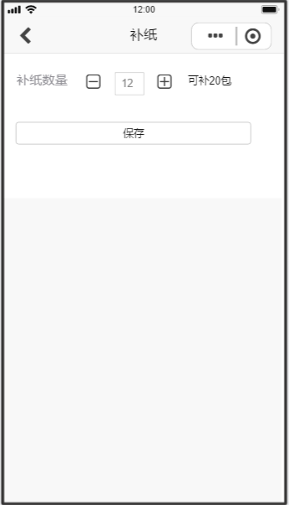
 |  | 1、业务流程：更新机器的补纸数量（补纸操作是走线下的）
 |  | 2、点击【返回】，跳转到设备详情页面

 |  | 3、补纸数量
 |  |  | 1）减：数量减一
 |  |  | 2）加：数量加一
 |  |  | 3）输入框：弹出数字键盘，可直接输入数字，但无法超过可补的数量
 |  |  | 4）可补的数量：根据机器总纸量 - 当前的纸量，计算得出的

 |  | 4、保存
 |  |  | 1）保存成功，提示“补纸成功”，更新当前的纸量，返回设备详情页面
 |  |  | 2）保存失败，提示“操作失败，请联系管理员”

设备编辑
页面设计 | 事件处理
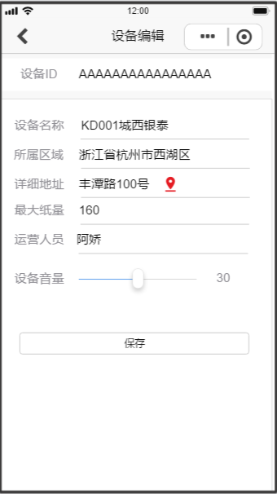
 |  | 1、业务流程：编辑设备的信息
 |  | 2、点击【返回】，跳转到设备详情页面

 |  | 3、设备ID：显示设备的ID，无法修改

 |  | 4、所属区域：选择省市区

 |  | 5、详细地址：可以手动输入，也可以点击定位，跳转到地图页面，从地图上获取地址

 |  | 6、运营人员：下拉框，显示运营人员列表

 |  | 7、设备音量：使用音量控件，最小为0，最大为100，控制机器的音量大小

 |  | 8、保存
 |  |  | 1）必填项校验，提示“xxxx不能为空”（以上字段都为必填）
 |  |  | 2）保存成功，提示“操作成功”，更新设备信息，返回设备详情页面
 |  |  | 3）保存失败，提示“操作失败，请联系管理员”

转让
页面设计 | 事件处理
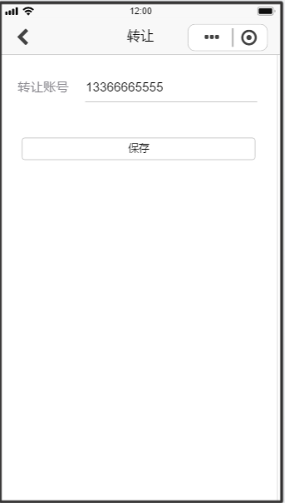
 |  | 1、业务流程：将该设备转让给别人
 |  | 2、点击【返回】，跳转到设备详情页面

 |  | 3、转让账号：输入用户的账号（手机号）

 |  | 4、保存
 |  |  | 1）必填项校验，提示“xxxx不能为空”（以上字段都为必填）
 |  |  | 2）保存成功，提示“操作成功”，解绑该设备，同时跟新账号绑定，返回设备管理页面
 |  |  | 3）保存失败，提示“操作失败，请联系管理员”

缺纸设备
页面设计 | 事件处理
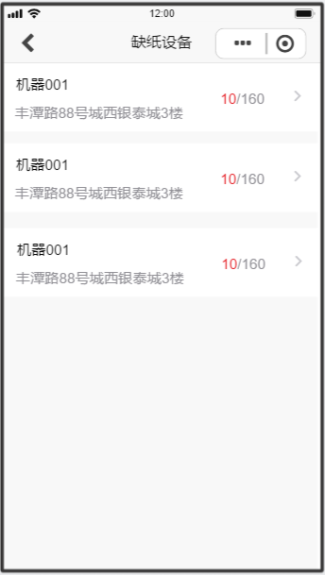
 |  | 1、业务流程：显示缺纸的设备列表（缺纸的值由后台配置）
 |  | 2、点击【返回】，跳转到首页页面
 |  | 3、列表
 |  |  | 1）显示机器名称
 |  |  | 2）显示机器的详细地址（不含省市区）
 |  |  | 3）显示当前的纸量/总纸量，当前纸量用红色标出
 |  |  | 4）跳转到设备详情页面

故障设备
页面设计 | 事件处理
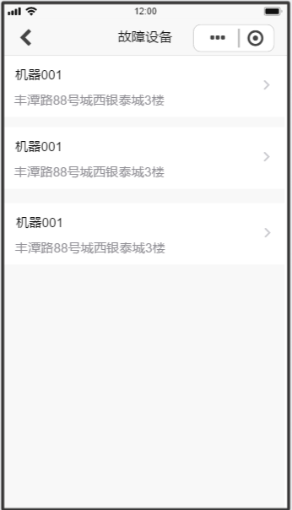
 |  | 1、业务流程：显示发生故障的设备信息
 |  | 2、点击【返回】，跳转到首页页面
 |  | 3、列表
 |  |  | 1）显示机器名称
 |  |  | 2）显示机器的详细地址（不含省市区）
 |  |  | 3）跳转到故障处理页面

故障处理
页面设计 | 事件处理
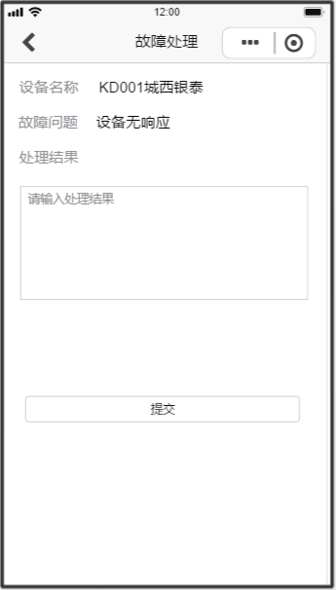
 |  | 1、业务流程：填写故障处理结果
 |  | 2、点击【返回】，跳转到故障设备页面

 |  | 3、故障问题：由机器接口提供

 |  | 4、处理结果：最多不超过200个字

 |  | 5、提交
 |  |  | 1）必填项校验，提示“xxxx不能为空”（以上字段都为必填）
 |  |  | 2）保存成功，提示“操作成功”，更新设备故障状态，并重启机器，返回故障设备页面
 |  |  | 3）保存失败，提示“操作失败，请联系管理员”

广告管理
页面设计 | 事件处理
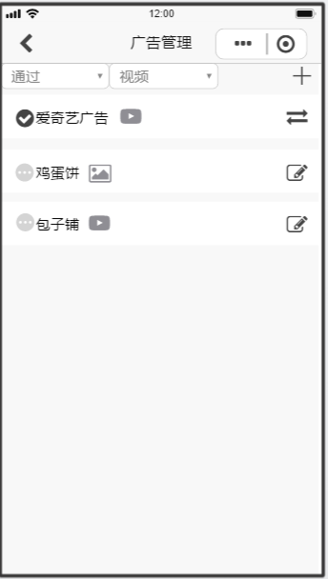
 |  | 1、业务流程：查看提交的广告是否审核成功，同时可以编辑和分配广告
 |  | 2、点击【返回】，跳转到首页页面
 |  | 3、状态下拉框：默认显示全部，包括全部、通过、待审核
 |  | 4、广告类型下拉框：默认显示全部，包括全部、视频、图片
 |  | 5、新增：弹出下拉框，选择视频广告、图片广告，跳转到对应的编辑页面
 |  | 6、列表
 |  |  | 1）状态：用不同的icon区分通过和待审核
 |  |  | 2）广告名称
 |  |  | 3）广告类型：分视频icon、图片icon
 |  |  | 4）分配：跳转广告分配页面（只有审核通过的可见）
 |  |  | 5）编辑：跳转到视频 / 图片广告编辑页面（只有待审核的可见）

视频广告
页面设计 | 事件处理
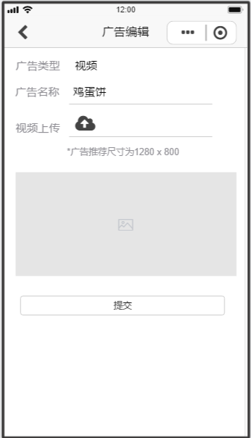
 |  | 1、业务流程：新增/ 编辑视频广告
 |  | 2、点击【返回】，跳转到广告管理页面

 |  | 3、广告类型：视频，无法修改

 |  | 4、视频上传
 |  |  | 1）点击选择拍视频 / 从相册中选择
 |  |  | 2）视频尺寸为1280x800

 |  | 5、视频播放
 |  |  | 1）未上传时，隐藏
 |  |  | 2）上传视频时，显示视频，可以点击播放

 |  | 6、提交
 |  |  | 1）必填项校验，提示“xxxx不能为空”（以上字段都为必填）
 |  |  | 2）保存成功，提示“操作成功”，新增广告记录，提交后台审核，并重启机器，返回故障设备页面
 |  |  | 3）保存失败，提示“操作失败，请联系管理员”

图片广告
页面设计 | 事件处理
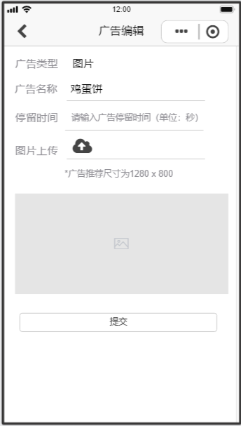
 |  | 1、业务流程：新增/ 编辑图片广告
 |  | 2、点击【返回】，跳转到广告管理页面

 |  | 3、广告类型：图片，无法修改

 |  | 4、图片上传
 |  |  | 1）点击选择拍拍照 / 从相册中选择
 |  |  | 2）图片尺寸为1280x800

 |  | 5、图片显示
 |  |  | 1）未上传时，隐藏
 |  |  | 2）上传图片时，显示图片，可以点击放大

 |  | 6、提交
 |  |  | 1）必填项校验，提示“xxxx不能为空”（以上字段都为必填）
 |  |  | 2）保存成功，提示“操作成功”，新增广告记录，提交后台审核，并重启机器，返回故障设备页面
 |  |  | 3）保存失败，提示“操作失败，请联系管理员”

广告分配
页面设计 | 事件处理
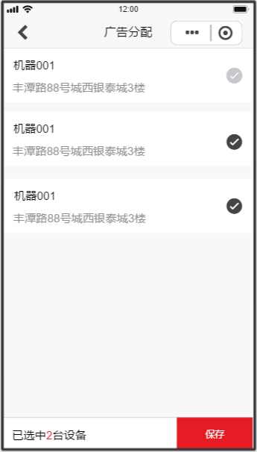
 |  | 1、业务流程：将广告分配在机器上显示
 |  | 2、点击【返回】，跳转到广告管理页面

 |  | 3、列表
 |  |  | 1）设备名称
 |  |  | 2）详细地址
 |  |  | 3）选择/ 取消：数据加载时，若已经被分配过，则默认显示勾选状态

 |  | 4、已选中数量：显示选中的数量
 |  | 5、保存
 |  |  | 1）选中0台设备，提示“请选择设备”
 |  |  | 2）保存成功，提示“操作成功”，给选择的设备分配广告，在机器上显示，返回故障设备页面
 |  |  | 3）保存失败，提示“操作失败，请联系管理员”

运营人员
页面设计 | 事件处理
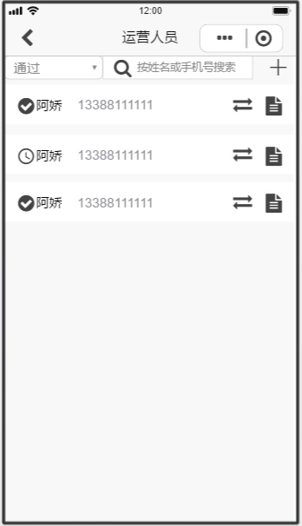
 |  | 1、业务流程：新增/编辑运营人员，同时为设备分配人员
 |  | 2、点击【返回】，跳转到首页页面
 |  | 3、状态下拉框：默认显示全部，包括全部、已分配、未分配
 |  | 4、输入框：可输入姓名或者手机号码查询
 |  | 5、新增：跳转到人员编辑页面
 |  | 6、列表
 |  |  | 1）状态：用不同的icon区分已分配和未分配
 |  |  | 2）姓名
 |  |  | 3）手机号
 |  |  | 4）分配：跳转人员分配页面
 |  |  | 5）详情：跳转到补纸统计页面

人员编辑
页面设计 | 事件处理
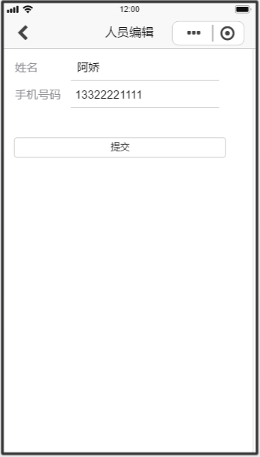
 |  | 1、业务流程：新增/ 编辑运营人员
 |  | 2、点击【返回】，跳转到运营人员页面

 |  | 3、手机号码：弹出数字键盘，最大值11位

 |  | 4、提交
 |  |  | 1）必填项校验，提示“xxxx不能为空”（以上字段都为必填）
 |  |  | 2）保存成功，提示“操作成功”，新增运营人员，返回运营人员页面
 |  |  | 3）保存失败，提示“操作失败，请联系管理员”

人员分配
页面设计 | 事件处理
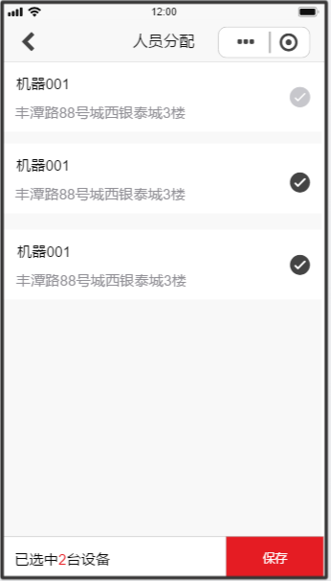
 |  | 1、业务流程：给设备分配运营人员
 |  | 2、点击【返回】，跳转到运营人员页面

 |  | 3、列表
 |  |  | 1）设备名称
 |  |  | 2）详细地址
 |  |  | 3）选择/ 取消：数据加载时，若已经被分配过，则默认显示勾选状态
 |  |  | 4）一个设备只能分配一个运营人员，所以数据加载时，只显示未分配的设备和分配当前人员的设备

 |  | 4、已选中数量：显示选中的数量
 |  | 5、保存
 |  |  | 1）选中0台设备，提示“请选择设备”
 |  |  | 2）保存成功，提示“操作成功”，给选择的设备分配运营人员，返回故障设备页面
 |  |  | 3）保存失败，提示“操作失败，请联系管理员”

补纸统计
页面设计 | 事件处理
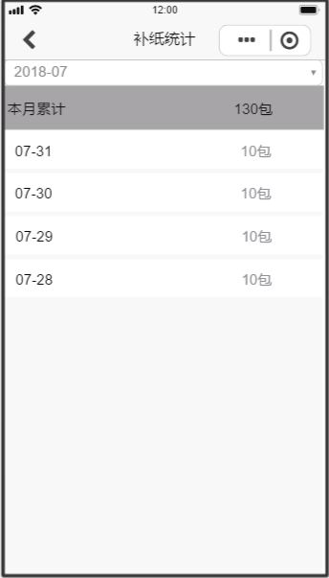

 |  | 1、业务流程：显示该运营人员补纸的记录
 |  | 2、点击【返回】，跳转到运营人员页面
 |  | 3、日期下拉框
 |  |  | 1）默认显示当月，格式为年月
 |  |  | 2）点击，在搜索条件下方弹出日期选择（宽度等于屏幕的宽度）
 |  |  | 3）选择日期，则根据日期和设备，查询结果
 |  | 4、本月累计
 |  |  | 1）显示该月的出纸总量，即列表的合计

 |  | 5、列表
 |  |  | 1）显示该月份下每一天的出纸情况，若显示当月的，则显示1号到当日为止

我的
页面设计 | 事件处理
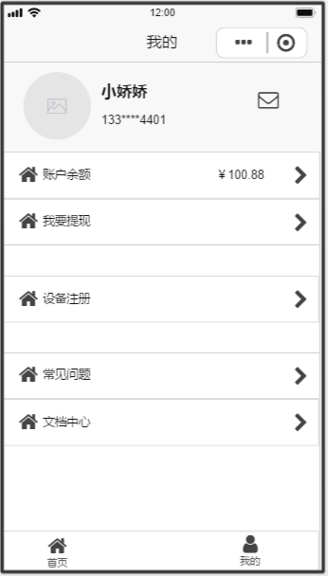

 |  | 1、业务流程：显示个人信息，和部分操作

 |  | 2、显示微信头像，微信名称，手机号码
 |  | 3、消息
 |  |  | 1）显示未读的消息数
 |  |  | 2）跳转到消息页面

 |  | 4、账户余额
 |  |  | 1）显示账户余额
 |  |  | 2）跳转到账户余额页面
 |  | 5、我要提现
 |  |  | 1）若有待审核的提现，提示“您有一笔提现正在处理，请稍后”
 |  |  | 2）若没有待审核的提现，跳转到我要提现页面

 |  | 6、设备注册：打开摄像头，扫描设备二维码
 |  |  | 1）扫描成功，跳转到设备编辑页面
 |  |  | 2）扫描失败，提示“请扫描正确的设备二维码”

消息
页面设计 | 事件处理
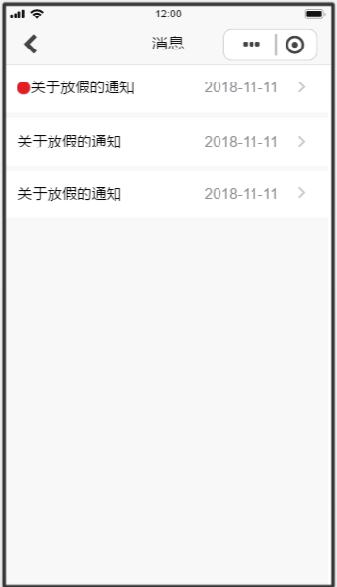

 |  | 1、业务流程：显示消息列表
 |  | 2、点击【返回】，跳转到我的页面
 |  | 3、列表
 |  |  | 1）未读消息用icon表示
 |  |  | 2）消息标题
 |  |  | 3）消息发布日期，格式为年月日
 |  |  | 4）跳转到消息详情页面

消息详情
页面设计 | 事件处理
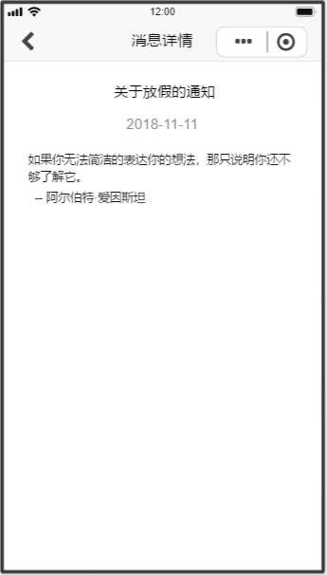

 |  | 1、业务流程：显示消息的详情
 |  | 2、点击【返回】，跳转到消息页面
 |  | 3、显示消息的内容

账户明细
页面设计 | 事件处理
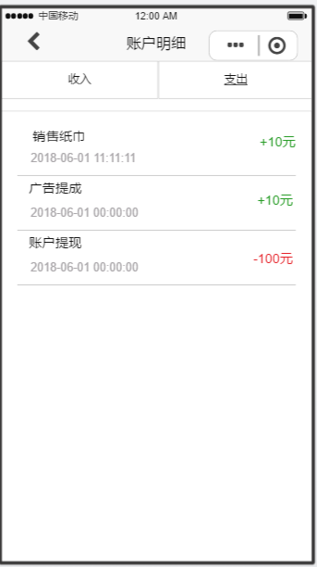

 |  | 1、业务流程：显示账户明细，包括收入和支出
 |  | 2、点击【返回】，跳转到我的页面
 |  | 3、收入：显示所有收入的明细
 |  | 4、支出：显示所有支出的明细

 |  | 5、列表
 |  |  | 1）明细类别
 |  |  |  | 收入类，包括销售纸巾、广告提成等等，金额用绿色标出
 |  |  |  | 支出类，指账户提现，金额用红色标出
 |  |  | 2）创建时间：年月日时分秒
 |  |  | 3）金额
 |  |  | 4）默认显示收入

我要提现
页面设计 | 事件处理
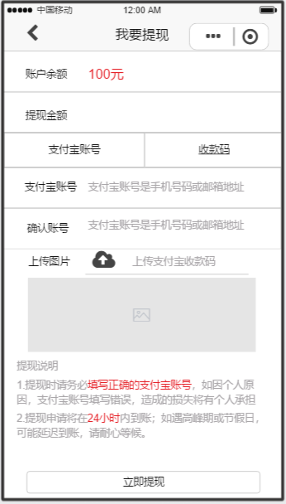
 |  | 1、业务流程：用户提交提现申请
 |  | 2、点击【返回】，跳转到我的页面

 |  | 3、提现金额：输入用户要提现的金额，不能超过账户余额

 |  | 4、选择方式
 |  |  | 1）点击支付宝账号：显示支付宝账号，确认账号，隐藏上传图片、二维码
 |  |  | 2）点击收款码：显示上传图片、二维码，隐藏支付宝账号，确认密码

 |  | 5、图片上传：点击选择拍拍照 / 从相册中选择
 |  | 6、图片显示
 |  |  | 1）未上传时，隐藏
 |  |  | 2）上传图片时，显示图片，可以点击放大

 |  | 7、提现说明（红色部分）
 |  |  | 1）选择支付宝账号：填写正确的支付宝账号
 |  |  | 2）选择收款码：上传正确的支付宝收款码

 |  | 8、点击【立即提现】
 |  |  | 1）选择支付宝账号：a）支付账号为空，提示“请输入支付宝账号”，光标置于支付宝账号输入框
 |  |  |  | b）确认账号为空，提示“请输入确认账号”，光标置于确认账号输入框
 |  |  |  | c）两次输入的支付宝账号不一致，提示“两次输入的支付宝账号不一致”
 |  |  | 2）选择收款码：收款码为空，提示“请上传支付宝收款码”
 |  |  | 3）验证通过，提示“已提交审核，请耐心等候”，数据提交后台审核，跳转到我的页面
 |  |  | 4）操作失败，提示“操作失败，请联系管理员”

运营管理
页面设计 | 事件处理
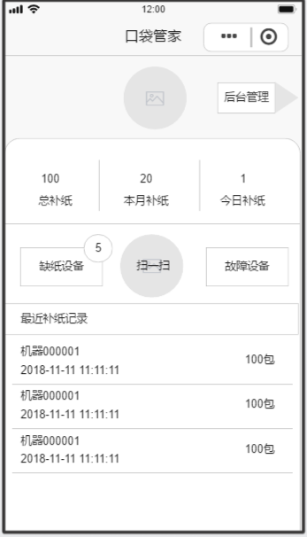
 |  | 1、业务流程：运营人员完成补纸盒故障设备的维护工作

 |  | 2、后台管理
 |  |  | 1）有代理权限，跳转到后台管理首页
 |  |  | 2）没有代理权限，不显示
 |  | 3、头像：显示用户的微信头像

 |  | 4、总补纸：用户总的补纸数量
 |  | 5、本月补纸：当月用户的补纸数量
 |  | 6、今日补纸：当日用户的补纸数量

 |  | 7、缺纸设备：显示缺纸设备的数量，跳转到缺纸设备页面（该运营人员所分配的设备）
 |  | 8、扫一扫：打开摄像头，扫描设备二维码
 |  |  | 1）该运营人员所分配的设备，跳转到设备详情页面
 |  |  | 2）否则，提示“请扫描正确的设备二维码”
 |  | 9、故障设备：显示故障设备的数量，跳转到故障设备页面（该运营人员所分配的设备）

 |  | 10、最近补纸记录：按时间倒序，显示补纸记录
 |  |  | 1）设备名称
 |  |  | 2）补纸时间：年月日时分秒
 |  |  | 3）补纸数量

